Меню
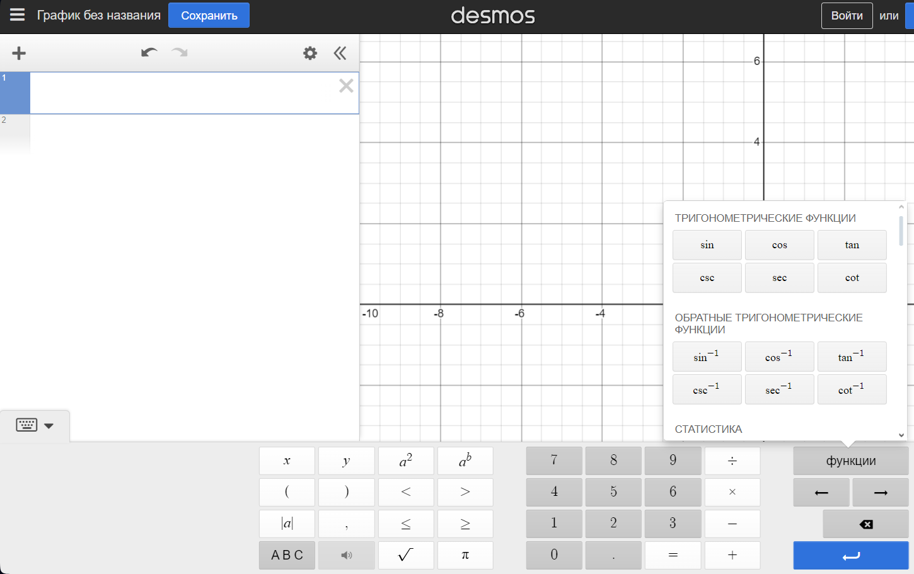
Как составлять тесты для ур-ий через Desmos (НЕТ КОМЛЕКСНЫХ ЧИСЕЛ) | Как составлять тесты ур-ий через WolframAlpha
1. Заходим на сайт Desmos | 1.Заходи на сайт WolframAlpha
2.Нажимаем на клавиатуру слева внизу. Появляется визуальный функционал -> | 2.Придумываем ур-е
3.Придумываем ур-е | 3.Переходим на лист "Тесты"
4.Переходим на лист "Тесты" | 4. Оформляем как в примере
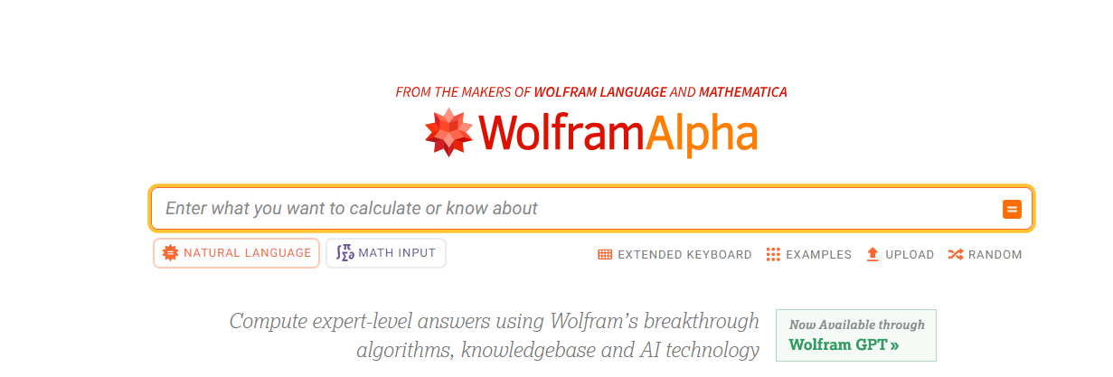
5. Оформляем как в примере

Тесты
Тесты

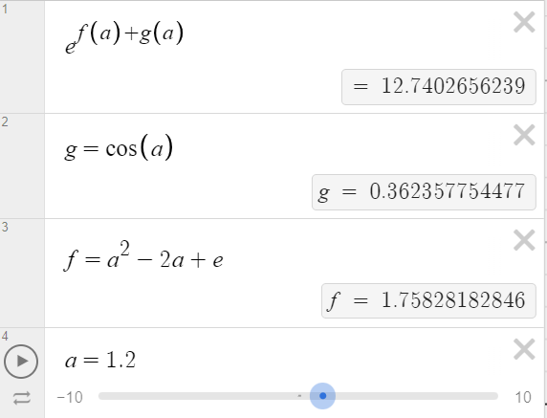
Как оформлять | Заполнения
1.В первой строке ВСЕГДА пишется главное ур-е |  | Тест1
2.Ниже (в отдельных ячейках) прописываются доп. ур-я |  | e^(f(a)+g(a))
3. Прикрепить скриншот, что получилось в итоге |  | g = cos(a)
p.s Можно сделать разные значения для одной и той же ф-ции |  | f = a^2-2a+e
 |  | a=1.2
(Если выдает, что результат undefind, то его все равно можно вписать)

 |  | Тест2
 |  | cos(sin(cos(sin(a))))
 |  | a=6.4

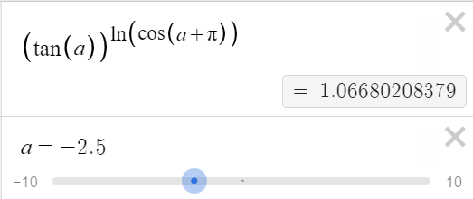
 |  | Тест3
 |  | (tg(a))^(ln(cos(a+pi)))
 |  | a=-2.5 | a=4

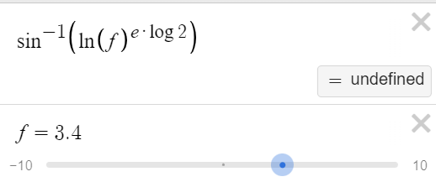
 |  | Тест4
 |  | arcsin(ln(f)^(e*log2))
 |  | f = 3.4 | f=1.3

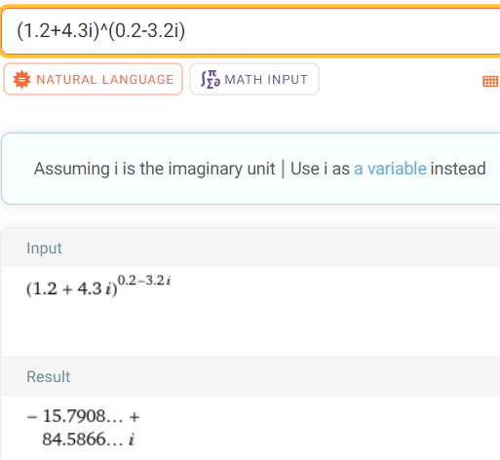
 |  | Тест5
 |  | (1.2+4.3i)^(0.2-3.2i)

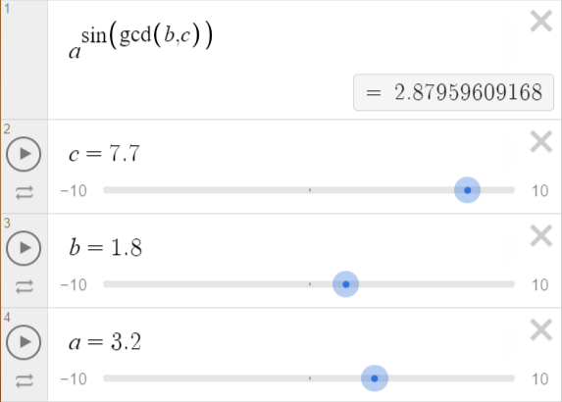
 |  | Тест6
 |  | a^(sin(gcd(b,c)))
 |  | a=3.2
 |  | b=1.8
 |  | c=7.7

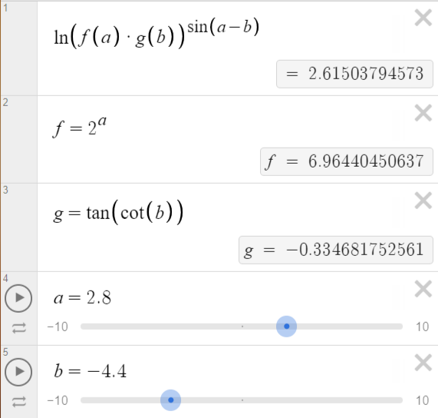
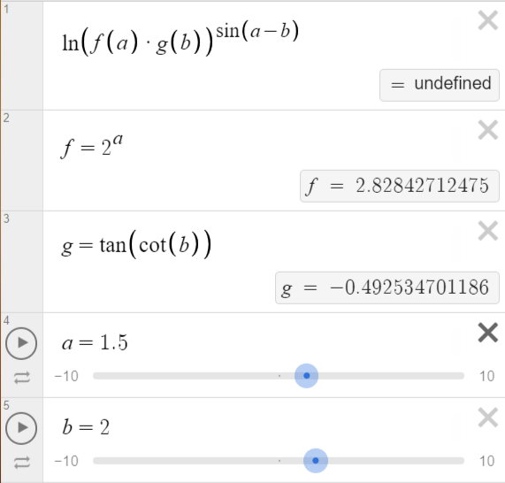
 |  | Тест7
 |  | ln(f(a)*g(b))^(sin(a-b))
 |  | f=2^a
 |  | g=tg(cos(b))
 |  | a=2.8 | a=1.5
 |  | b=-4.4 | b=2

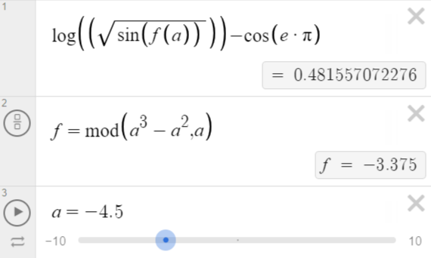
 |  | Тест8
 |  | log(sqrt(f(a))-cos(e*pi)
 |  | f=mod(a^3-a^a,a)
 |  | a=-4.5

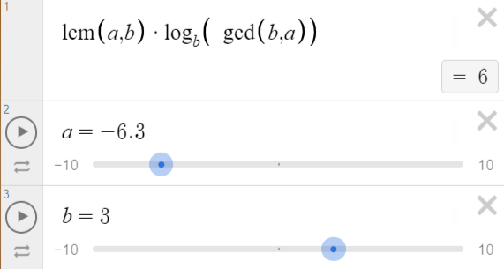
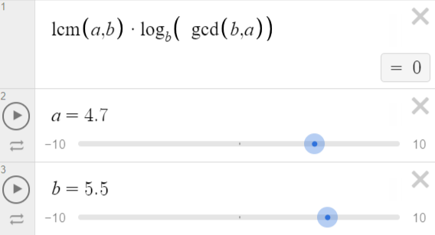
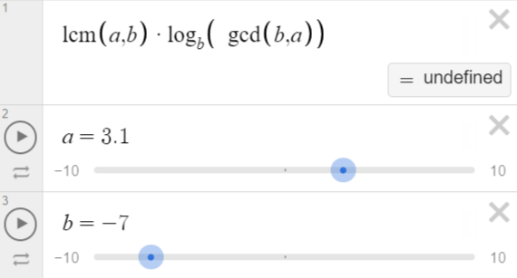
 |  | Тест9
 |  | lcm(a,b)*log(b, gcd(b,a))
 |  | a=-6.3 | a=4.7 | a=3.1
 |  | b=3 | b=5.5 | a=-7

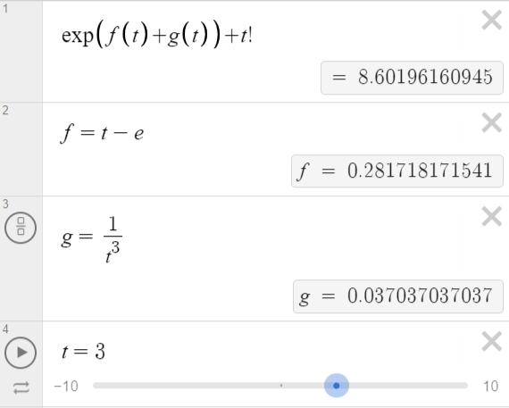
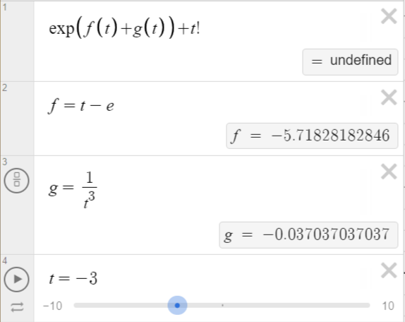
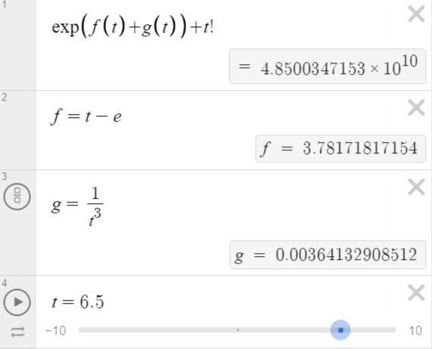
 |  | Тест10
 |  | exp(f(t)+g(t))+t!
 |  | f=t-e
 |  | g=1/t^3
 |  | t=3 | t=-3 | t=6.5

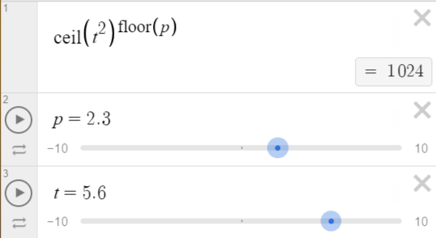
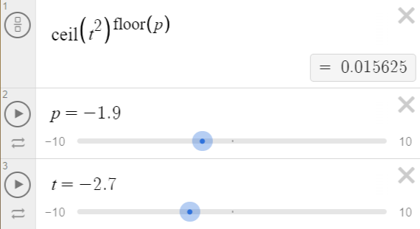
 |  | Тест11
 |  | ceil(t^2)^(floor(p))
 |  | p=2.3 | p=-1.9
 |  | t=5.6 | t=-2.7

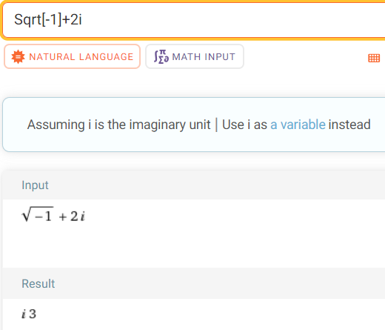
 |  | Тест12
 |  | sqrt(-1)+2i

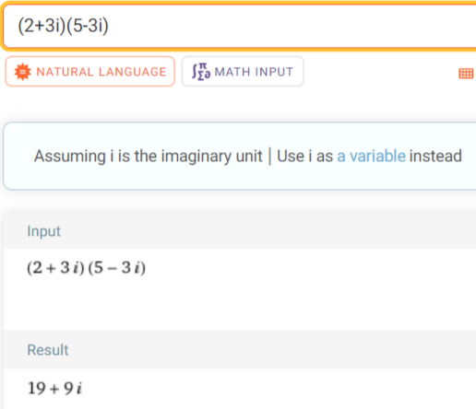
 |  | Тест13
 |  | (2+3i)*(5-3i)

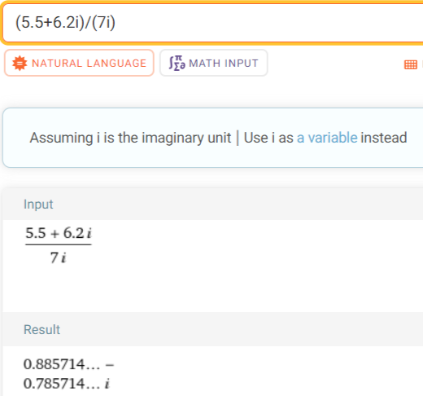
 |  | Тест14
 |  | (5.5+6.2i)/(7i)

 |  | Тест15
 |  | 5 -1.2 0.8 6.4 3 -12 -6.5 5 0 | 2.3 -4.4 0 -4.4 25 -1.25 6.6 -1.25 0 10 -3 10 7.1 0 9.9 0

 |  | Тест16
 |  | 2.3 -4.4 0 25 -1.25 6.6 0 10 -3

 |  | Тест17
 |  | 2.3 -4.4 0 -4.4 25 -1.25 6.6 -1.25 0 10 -3 10 7.1 0 9.9 0

 |  | Тест18
 |  | C(12,8)+P(8,7)

 |  | Тест19
 |  | B(5)

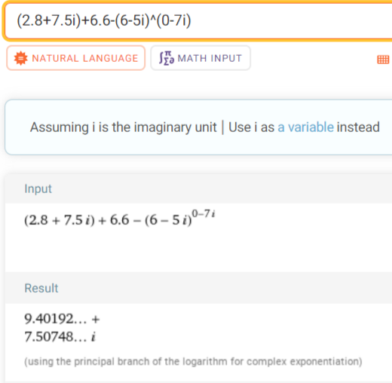
 |  | Тест20
 |  | (2.8+7.5i)+6.6-(6-5i)^(0-7i)

